Лист1
Mymarket
Приложение для покупки и продажи товаров и услуг
География приложения - Грузия
Целевая аудитория - женщины и мужчины в возрастном диапазоне 16-60 лет, компании различных направлений
Возрастное ограничение 3+
Требования: | iOS 10.0 или новее
 | iPadOS 10.0 или новее
 | macOS 11.0 или новее и компьютер Mac с чипом Apple M1 или новее
 | Android 5.0 или новее

Версия приложения: 1.0.51+51

Статистика взята с ресурса |  | Statcounter.com

Матрица устройств для тестирования на Android:
Производитель | Модель | Соотношение сторон дисплея | Разрешение дисплея | Диагональ дисплея | Ценовой диапазон | Год выхода | Особенности | Примечания
Samsung | Galaxy A53 | 20:9 | 1080*2400 | 6,5" | Medium | 2022
Samsung | Galaxy S22 Ultra | 19.5:9 | 1440*3088 | 6,8" | High+ | 2022
Samsung | Galaxy A01 | 19:9 | 720*1480 | 5,3" | Low | 2019
Xiaomi | Redmi Note 11 | 20:9 | 1080*2400 | 6,43" | Low | 2022
Xiaomi | 12T Pro | 20:9 | 1220*2712 | 6,67" | High | 2022
Huawei | Nova 5T | 19.5:9 | 1080*2340 | 6,26" | Medium | 2019
Samsung | Galaxy Tab A7 | 5:3 | 1340*800 | 8,7" | Medium | 2020 |  | Планшет

Матрица устройств для тестирования на iOS:
Производитель | Модель | Соотношение сторон дисплея | Разрешение дисплея | Диагональ дисплея | Ценовой диапазон | Год выхода | Особенности | Примечания
Apple | Iphone XR | 19.5:9 | 828*1792 | 6,1" | Medium | 2018
Apple | Iphone SE 2022 | 16:9 | 750*1334 | 4,7" | Medium | 2022
Apple | Iphone 13 Pro Max | 19.5:9 | 1284*2778 | 6,7" | High+ | 2021
Apple | Iphone 12 | 19.5:9 | 1170*2532 | 6,1" | High | 2020
Apple | Ipad 2021 | 4:3 | 2160*1620 | 10,2" | High | 2021 |  | Планшет

Матрица устройств составлялась на основании популярности моделей интернет-магазина |  |  |  |  |  | Zoommer.ge
Статистики продаж устройств по данным ресурса |  |  | СounterPoint
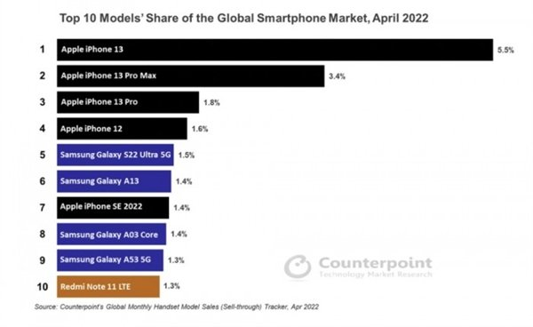

В матрицу включались устройства разного ценового диапазона из наиболее популярных моделей в данном регионе (Грузия).
Также добавлены популярные устройства более раннего года выпуска
В матрицу включены только по одному планшету, так как доля использования таким типом устройств в Грузии составляет всего 2,02% на основании статистики |  |  |  |  |  |  |  |  | Statcounter.com

